상품제안서
노터치 밴드형 모기차단 | 상품코드: F26615

 |  |  |  |  |  |  | 02-412-0044 | www.easy1.co.kr
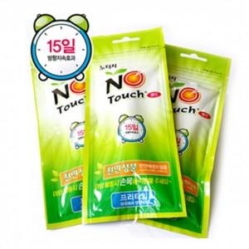

【상세/제작정보】 | 모기차단 밴드

【인쇄/포장옵션】 | 실크, 스티커 / 포장불가능

【공급단가】 | 수량 | 1,000~ | 2,000~ | 3,000~ | 5,000~ | 10,000~
*VAT별도 | 단가 | 1,040원 | 1,020원 | 1,000원 | 960원 | 920원

【상품 URL】 | https://dev.easy1.co.kr:443/src/goods_detail.php?gdno=26615

